HMI
Панели |  | HANDLE | BLOCKNAME | PI1 |  | Шатагин | Обход 15.07
-1С.5.1 | Гардероб для посетителей | '809656 | *U366 | -1С.5.1-HMI | Гардероб для посетителей (пом.-1С.5.1) | ИСКЛЮЧИТЬ | По решению архитекторов Крост панели остаются, см. план где установить |  |  |  |  |  | 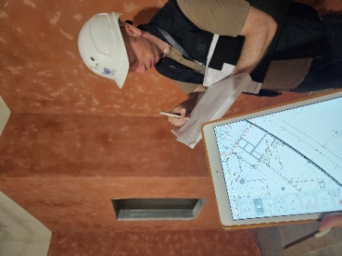
-1С.5.2 | Гардероб для посетителей | '809642 | *U366 | -1С.5.2-HMI | Гардероб для посетителей (пом.-1С.5.2) | ИСКЛЮЧИТЬ | По решению архитекторов Крост панели остаются, см. план где установить | 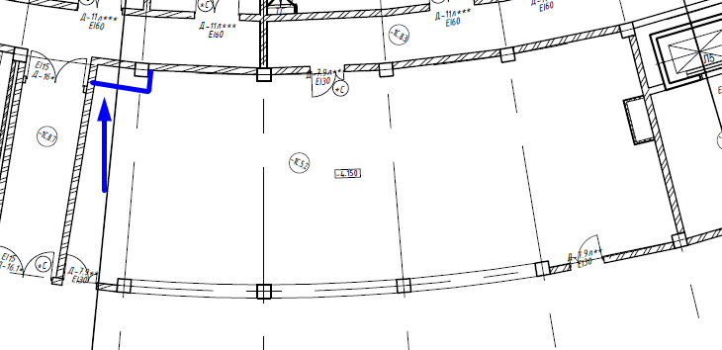 |  |  | 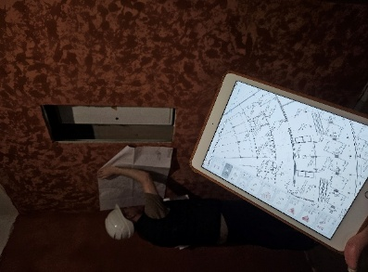
-1С.8.3 | Коридор | '808CD5 | *U366 | -1С.8.3-HMI | Коридор (пом.-1С.8.3) | ИСКЛЮЧИТЬ | ИСКЛЮЧИТЬ
 |  | HANDLE | BLOCKNAME | PI1
1А.1.1 | Вестибюль | '80ACD6 | *U366 | 1А.1.1-HMI | Вестибюль (пом.1А.1.1) | ИСКЛЮЧИТЬ | ИСКЛЮЧИТЬ
1А.1.2 | Вестибюль | '80ACC2 | *U366 | 1А.1.2-HMI | Вестибюль (пом.1А.1.2) | ИСКЛЮЧИТЬ | По решению архитекторов Крост панели остаются (расположить в стойке, мебели по центру помещения), см. план |  | 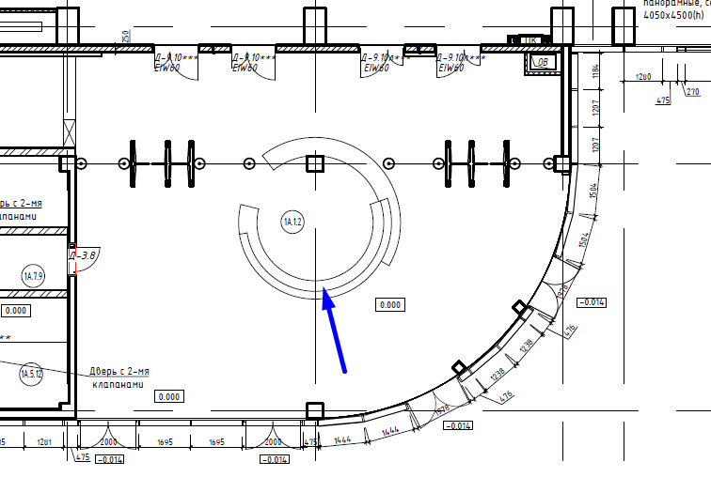 |  |  | 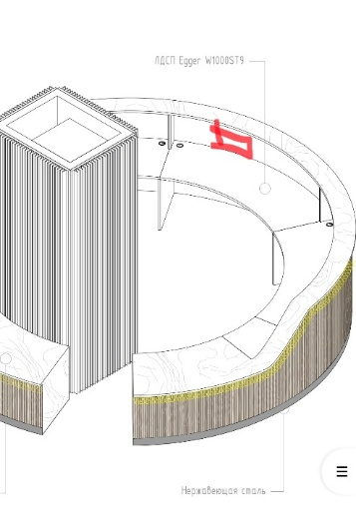 |  |  | 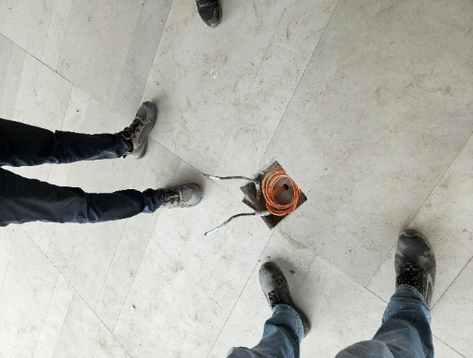
1А.1.3 | Гардероб для посетителей | '80ACAE | *U366 | 1А.1.3-HMI | Гардероб для посетителей (пом.1А.1.3) | ИСКЛЮЧИТЬ | ИСКЛЮЧИТЬ
1А.9.1 | Выставочный зал | '80AC9A | *U366 | 1А.9.1-HMI | Выставочный зал (пом.1А.9.1) | + | См. план где установить панель HMI и соответственно коробку, подрозетник !!! До коробки в зале блока А шибко далеко от ЩД – там получается 140 метров !!! Учесть, обратить внимание !!! |  | 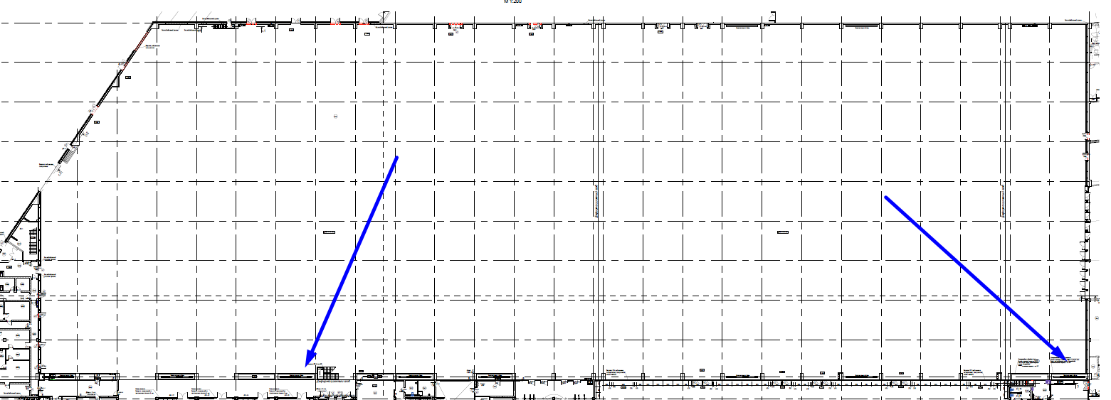 |  |  |  |  | 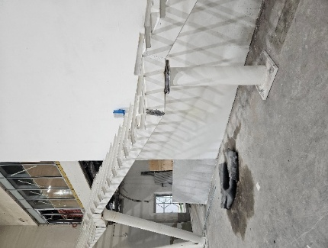 |  | 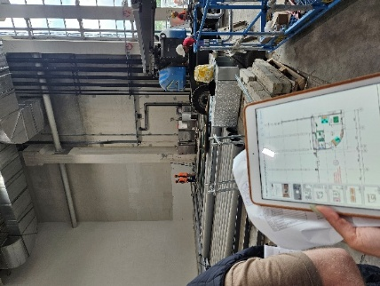
1А.10.1.1 | Вестибюль | '80AC86 | *U366 | 1А.10.1.1-HMI | Вестибюль (пом.1А.10.1.1) | ИСКЛЮЧИТЬ | По решению архитекторов Крост панели остаются, перенсести панель в пом. 1А.10.3 управляем с HMI светом пом. 1A.10.1.1, см. план где установить |  | 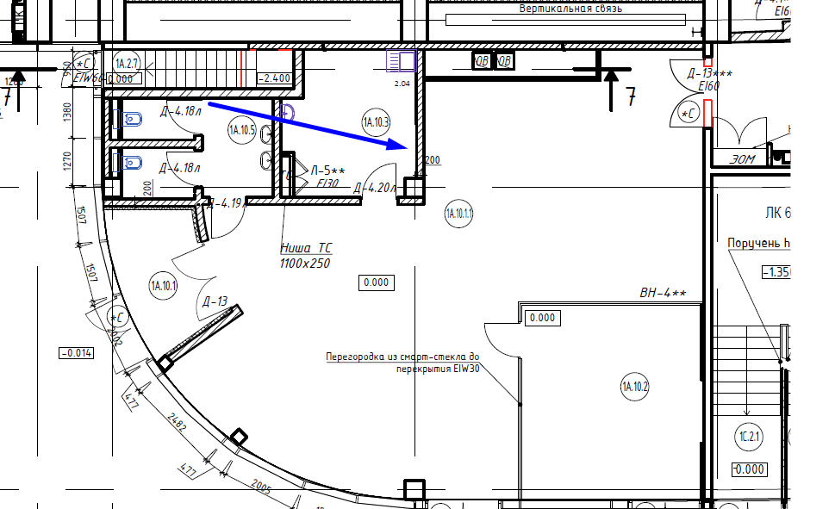 |  |  |  | 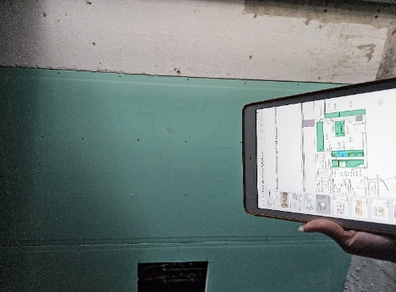
1А.12.2.1 | Коридор ВИП | '80AC72 | *U366 | 1А.12.2.1-HMI | Коридор ВИП (пом.1А.12.2.1) | ИСКЛЮЧИТЬ | Объединяем и устанавливаем панель в помещении 1А.12.2.9, управляем c HMI светом пом. 1А.12.2.1 и 12.2.2, см. план где установить
1А.12.2.2 | Коридор ВИП | '80AC5E | *U366 | 1А.12.2.2-HMI | Коридор ВИП (пом.1А.12.2.2) | ИСКЛЮЧИТЬ |  |  | 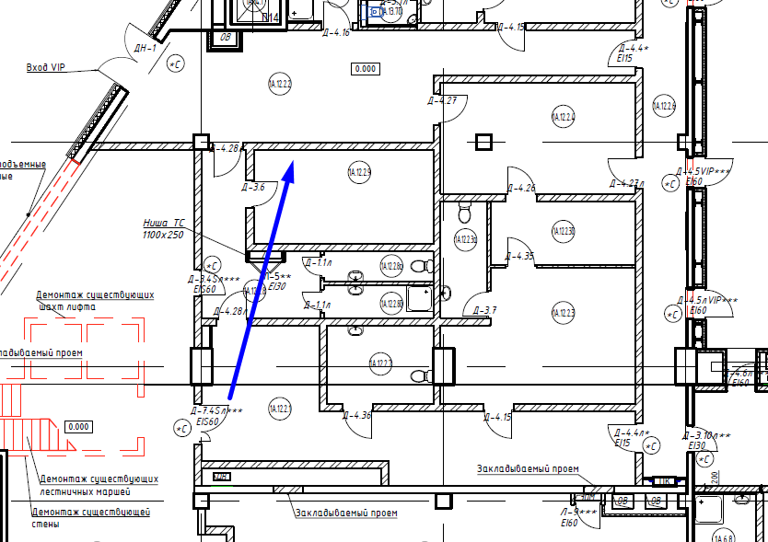 |  |  |  | 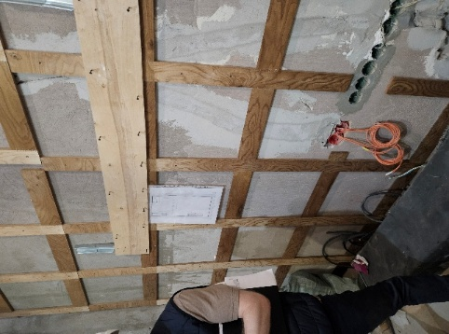
1А.12.2.3 | Комната ВИП | '80AC4A | *U366 | 1А.12.2.3-HMI | Комната ВИП (пом.1А.12.2.3) | + | См. план где установить панель HMI |  | 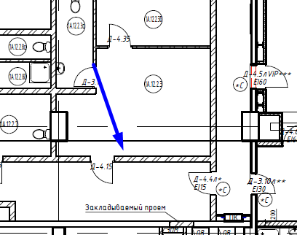 |  |  |  | 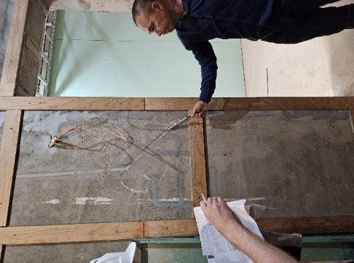
1А.12.2.4 | Комната ВИП переговорная | '80AC36 | *U366 | 1А.12.2.4-HMI | Комната ВИП переговорная (пом.1А.12.2.4) | Отсутствует | ДОПОЛНЕНО, См. план где установить панель HMI |  | 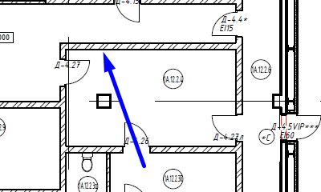 |  |  |  | 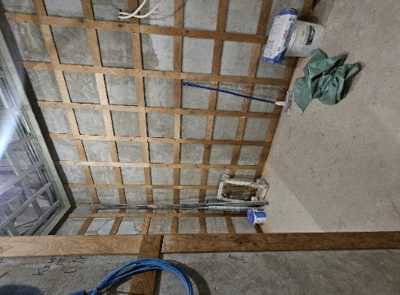
1А.12.2.5 | Комната ВИП | '80AC36 | *U366 | 1А.12.2.5-HMI | Комната ВИП (пом.1А.12.2.5) | + | См. план где установить панель HMI |  | 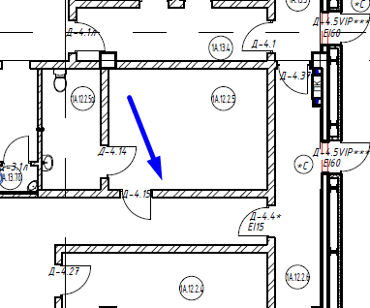 |  |  |  | 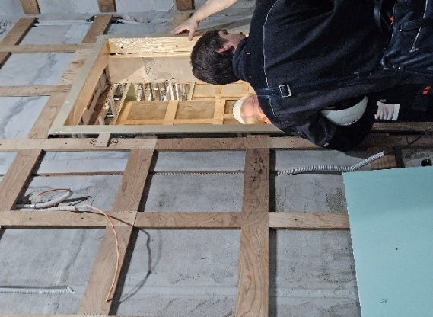
1C.1.1 | Тамбур | '80AC22 | *U366 | 1C.1.1-HMI | Тамбур (пом.1C.1.1) | ИСКЛЮЧИТЬ | ИСКЛЮЧИТЬ
1C.1.2 | Вестибюль | '80AC0E | *U366 | 1C.1.2-HMI | Вестибюль (пом.1C.1.2) | ИСКЛЮЧИТЬ | ИСКЛЮЧИТЬ
1C.1.3 | Вестибюль | '80ABFA | *U366 | 1C.1.3-HMI | Вестибюль (пом.1C.1.3) | ИСКЛЮЧИТЬ | ИСКЛЮЧИТЬ
1C.1.4 | Лифтовой холл | '80ABE6 | *U366 | 1C.1.4-HMI | Лифтовой холл (пом.1C.1.4) | ИСКЛЮЧИТЬ | ИСКЛЮЧИТЬ
1C.4.6 | Стойка регистрации | '80ABD2 | *U366 | 1C.4.6-HMI | Стойка регистрации (пом.1C.4.6) | ИСКЛЮЧИТЬ | Установить в пом. 1С.4.5 (пом. Для персонала) - подрозетник для HMI (по умолчанию HMI установлена в 1С.1.4), управляем всеми светильниками помещений 1С.1.1-1С.1.4, 1С.4.6, 1С.4.21
1C.4.21 | Стойка регистрации | '80ABBE | *U366 | 1C.4.21-HMI | Стойка регистрации (пом.1C.4.21) | ИСКЛЮЧИТЬ | Установить панель HMI в пом. 1С.4.1, управляем всеми светильниками помещений 1С.1.1-1С.1.4, 1С.4.6, 1С.4.21 |  | 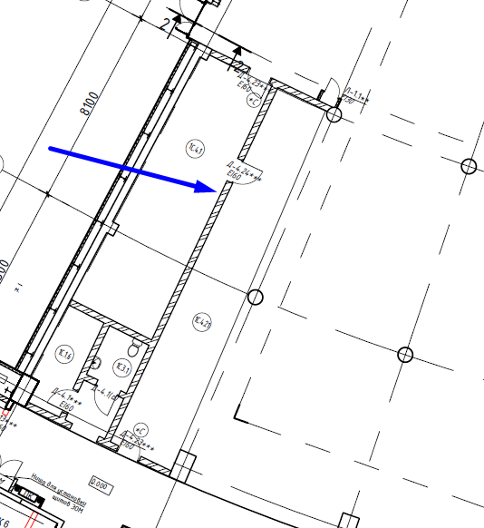 |  |  | 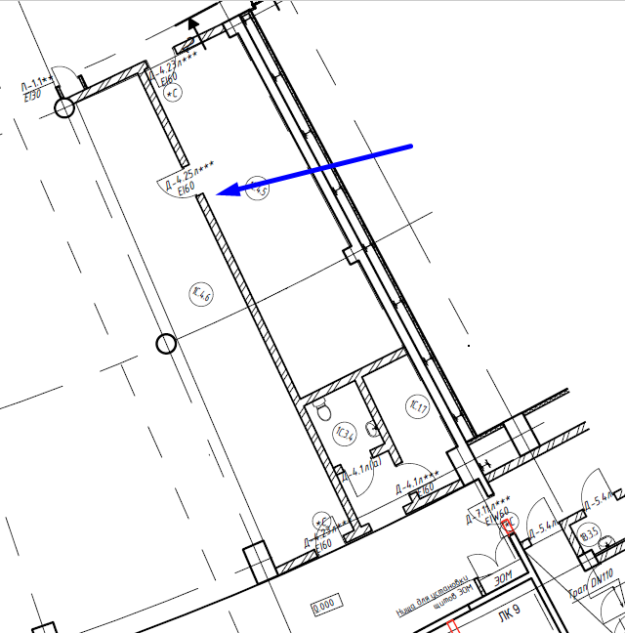
1В.1.2 | Вестибюль | '80ABAA | *U366 | 1В.1.2-HMI | Вестибюль (пом.1В.1.2) | ИСКЛЮЧИТЬ | ИСКЛЮЧИТЬ
1В.9.1 | Выставочный зал | '80AB96 | *U366 | 1В.9.1-HMI | Выставочный зал (пом.1В.9.1) | + | См. план где установить панель HMI и соответственно коробку, подрозетник |  |  |  |  |  |  |  |  |  | 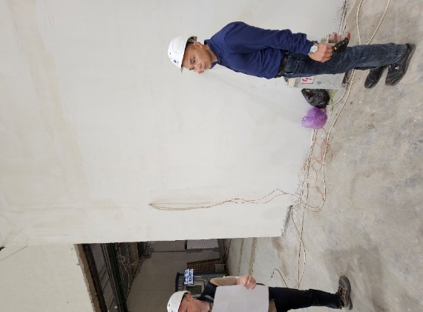 | 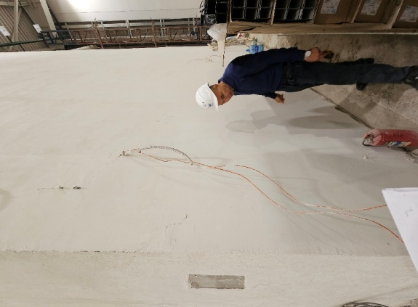
1А.8.1 | Конференц зал |  |  | 1А.8.1-HMI | Конференц зал (пом.1А.8.1) | ДОПОЛНЕНО | ДОПОЛНЕНО
1А.8.2 | Конференц зал |  |  | 1А.8.2-HMI | Конференц зал (пом.1А.8.2) | ДОПОЛНЕНО | ДОПОЛНЕНО
1А.10.2 | Переговорная |  |  | 1А.10.2-HMI | Переговорная (пом.1А.10.2) | ДОПОЛНЕНО | ДОПОЛНЕНО
 |  | HANDLE | BLOCKNAME | PI1
2А.9.6 | Фуршетный зал для персонала на 100 чел. | '80BB6A | *U366 | 2А.9.6-HMI | Фуршетный зал для персонала на 100 чел. (пом.2А.9.6) | ИСКЛЮЧИТЬ | По решению архитекторов Крост панели остаются, cм. план где установить панель HMI |  | 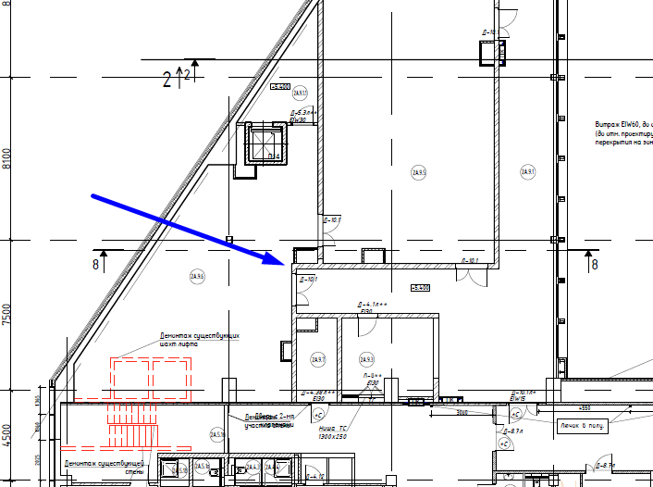 |  |  | 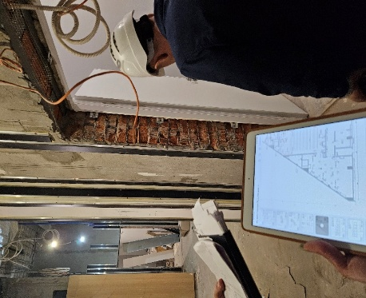
2С.1.1 | Вестибюль с размещением точек питания | '80BB56 | *U366 | 2С.1.1-HMI | Вестибюль с размещением точек питания (пом.2С.1.1) | ИСКЛЮЧИТЬ | По решению архитекторов Крост панели остаются. Устанавливаем панель HMI за стойкой раздачи, см. план размещения Всеми светильниками зоны 2С.1.1 управляем |  |  | 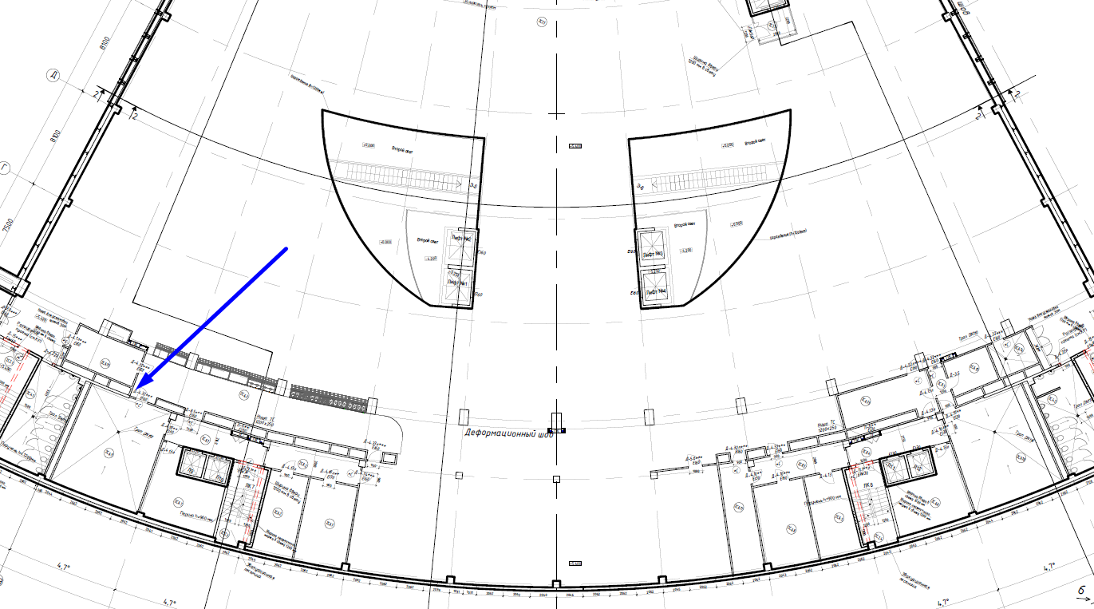
2С.3.1 | Лифтовый холл | '80BB42 | *U366 | 2С.3.1-HMI | Лифтовый холл (пом.2С.3.1) | ИСКЛЮЧИТЬ | ИСКЛЮЧИТЬ

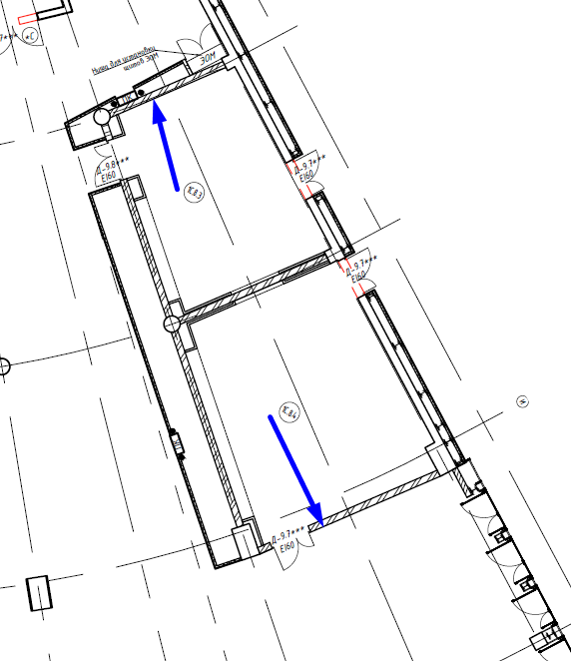
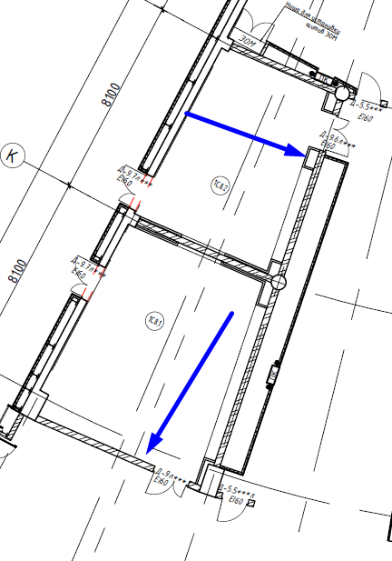
 |  | HANDLE | BLOCKNAME | PI1
1C.8.4 | Переговорная | '80ABFA | *U63 | 1C.8.4-HMI | Переговорная (пом.1C.8.4) | + | См. план где установить панель HMI
1C.8.3 | Переговорная | '80ABE6 | *U63 | 1C.8.3-HMI | Переговорная (пом.1C.8.3) | + | См. план где установить панель HMI
1C.8.2 | Переговорная | '80ABD2 | *U63 | 1C.8.2-HMI | Переговорная (пом.1C.8.2) | + | См. план где установить панель HMI
1C.8.1 | Переговорная | '80ABBE | *U63 | 1C.8.1-HMI | Переговорная (пом.1C.8.1) | + | См. план где установить панель HMI
 |  | HANDLE | BLOCKNAME | PI1
2А.5.3 | Переговорная | '80D4CC | *U63 | 2А.5.3-HMI | Переговорная (пом.2А.5.3) | + | См. план где установить панель HMI |  | 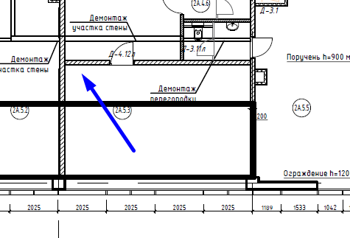 |  |  |  | 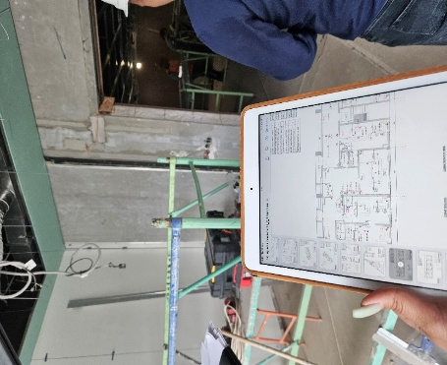
2А.5.13 | Переговорная | '80D4B8 | *U63 | 2А.5.13-HMI | Переговорная (пом.2А.5.13) | + | ИСКЛЮЧИТЬ. Нет возможности монтажа выполнена чистовая отделка
2А.5.15а | Переговорная | '80D4A4 | *U63 | 2А.5.15а-HMI | Переговорная (пом.2А.5.15а) | + | ИСКЛЮЧИТЬ. Нет возможности монтажа выполнена чистовая отделка
2А.9.5 | Конференц-зал для персонала | '80D468 | *U63 | 2А.9.5-HMI | Конференц-зал для персонала (пом.2А.9.5) | + | См. план где установить панель HMI |  | 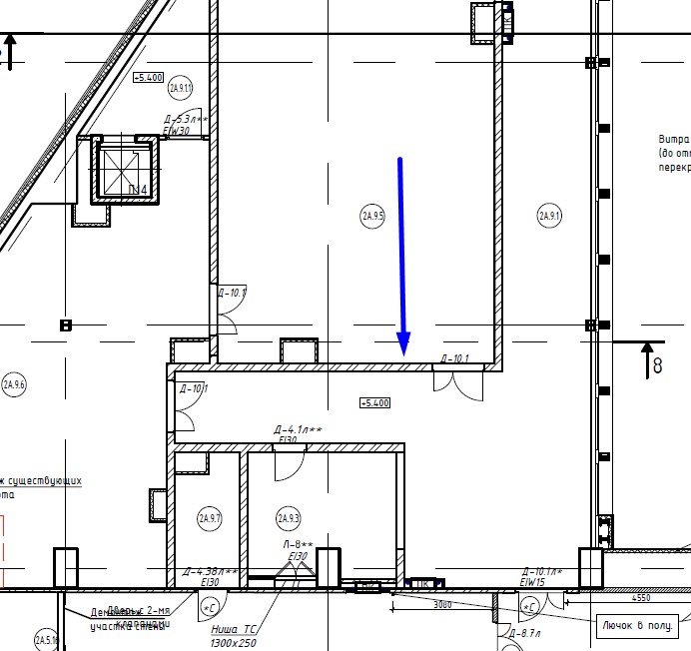 |  |  |  | 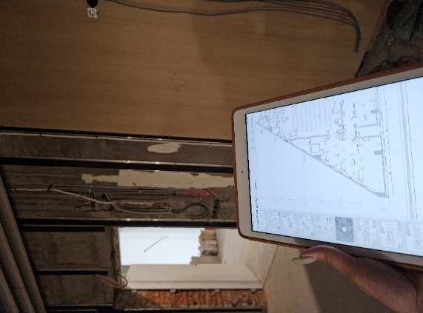
2С.10.1 | Конференц зал | '80BB6A | *U63 | 2С.10.1-HMI | Конференц зал (пом.2С.10.1) | + | Установить панель HMI в пом. 2С.7.2, управляем светильниками пом. 2С.10.1
2А.10.1 | Конференц-зал |  |  | 2А.10.1-HMI | Конференц-зал (пом.2А.10.1) | ДОПОЛНЕНО | ДОПОЛНЕНО |  | 